【バグ修正内容】
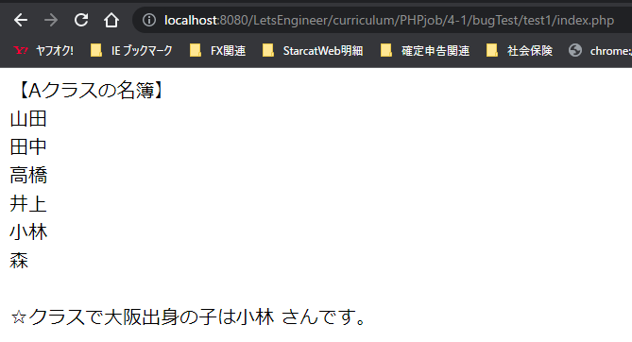
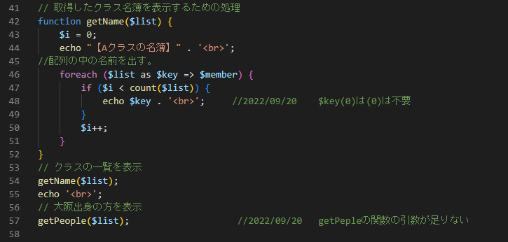
①バグ１つ目
上記のエラーから、ソースコードの57行目から60行目が怪しい。
60行目でgetPeople($list)を入れているのに、57行目はgetPeopleの()内に$listがない。
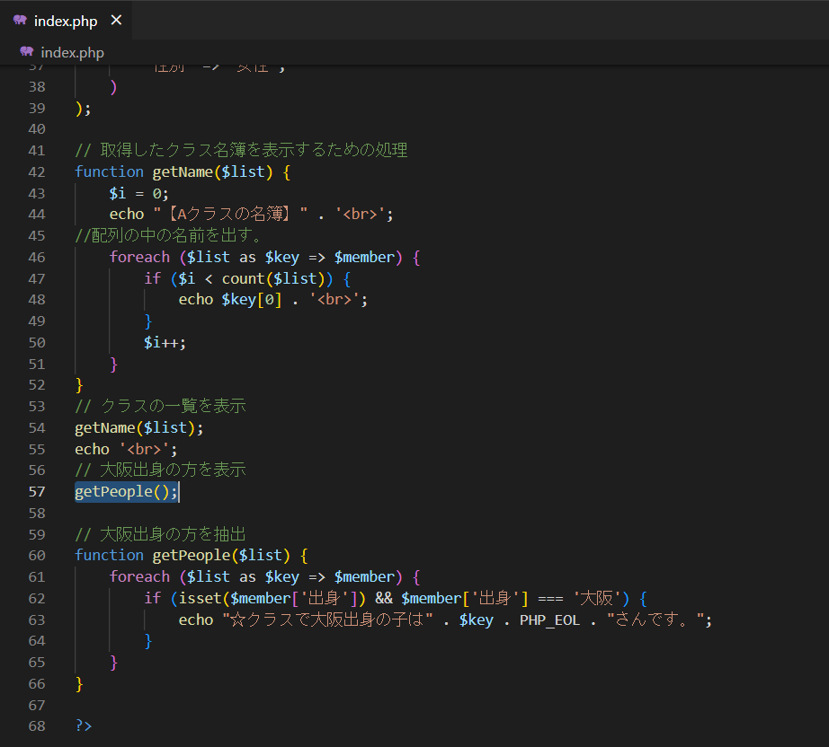

②バグ２つ目

赤枠内に、名前が表示していない。名前のデータが取得出来ていない。
クラスの名簿を表示する為の処理がおかしいと思われる。（赤枠内が氏名を表示している箇所だと思われる。やはり、コメントは大切。）
$key => $menberに入れているので（黄色枠）、赤枠の$keyの[0]は不要なのではないか
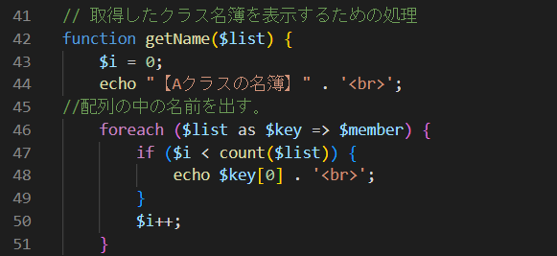

①②を修正した結果

